Arbeitsbedingungen I
WSI GenderDatenPortal
Bereich: Erwerbsarbeit

Körperliche Belastung und Lärmbelastung durch Arbeit sowie erwartete Erreichbarkeit außerhalb der Arbeitszeit von Frauen und Männern in Deutschland (2021), in Prozent

Körperlich schwer belastende Arbeit 1)
 |  | Sehr häufig / Oft | Selten / Nie | Insgesamt 4)
Vollzeit | Frauen | 28.4 | 71.6 | 100.0
 | Männer | 32.3 | 67.7 | 100.0
Teilzeit | Frauen | 21.1 | 78.9 | 100.0
 | Männer | 41.3 | 58.7 | 100.0
Lärm am Arbeitsplatz 2)
 |  | Sehr häufig / Oft | Selten / Nie | Insgesamt 4)
Vollzeit | Frauen | 35.3 | 64.7 | 100.0
 | Männer | 45.8 | 54.2 | 100.0
Teilzeit | Frauen | 28.8 | 71.3 | 100.1
 | Männer | 39.7 | 60.3 | 100.0
Erreichbarkeit außerhalb der Arbeitszeit wird erwartet 3)
 |  | Sehr häufig / Oft | Selten / Nie | Insgesamt 4)
Vollzeit | Frauen | 26.6 | 73.4 | 100.0
 | Männer | 26.7 | 73.4 | 100.1
Teilzeit | Frauen | 20.1 | 79.9 | 100.0
 | Männer | 17.7 | 82.3 | 100.0
Datenquelle: DGB-Index "Gute Arbeit", auf Anfrage, eigene Berechnung
Bearbeitung: WSI GenderDatenPortal 2022

Anmerkungen
1) Der Fragentext in der Erhebung lautet: „Wie häufig kommt es vor, dass Sie körperlich schwer arbeiten müssen, z.B. schwer heben, tragen oder stemmen?"
2) Der Fragentext in der Erhebung lautet: „Wie häufig kommt es vor, dass Sie an Ihrem Arbeitsplatz Lärm oder lauten Umgebungsgeräuschen ausgesetzt sind?"
3) Der Fragentext in der Erhebung lautet: „Wie häufig wird von Ihnen erwartet, dass Sie außerhalb Ihrer normalen Arbeitszeit, z.B. per E-Mail oder per Telefon, für Ihre Arbeit erreichbar sind?"
4) Rundungsbedingt sind Abweichungen von 100,0 möglich.

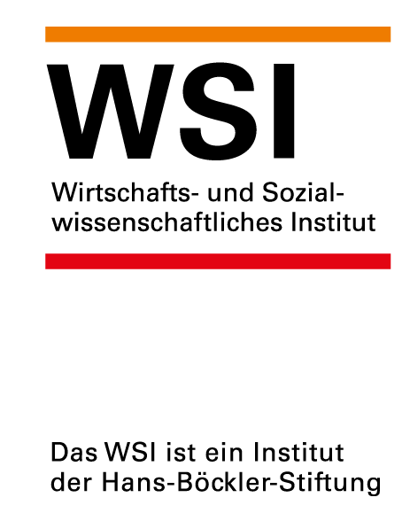 | https://www.wsi.de/de/erwerbsarbeit-14617-arbeitsbelastungen-von-frauen-und-maennern-in-deutschland-18651.htm
 | Stand: Februar 2022
 | Kontakt: Dr. Yvonne Lott, yvonne-lott@boeckler.de

